Presentación
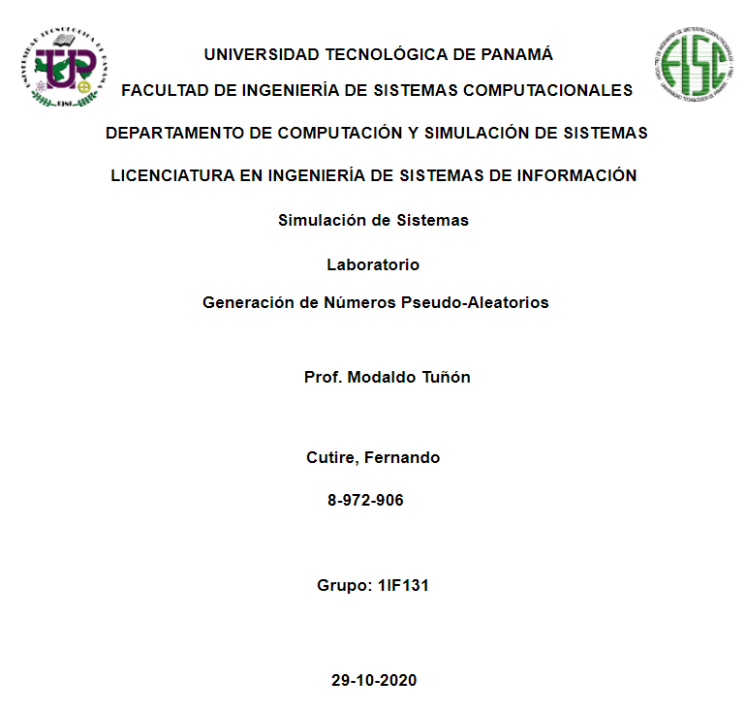

Indice
Índice
1-Presentación
2-Índice
3-Introducción
4-Algoritmo de Cuadrados Medios
5-Algoritmo de Productos Medios
6-Algoritmo de Multiplicador Cons
7-Algoritmo Lineal
8-Algoritmo Congruencial Multiplicativo
9-Algoritmo Congruencial Aditivo
10-Conclusiones

Introducción
Introducción



En el desarrollo de este laboratorio emplearemos el concepto de generación de números pseudo-aleatorios donde aplicamos simulaciones dentro de un archivo de Excel. Dado el objetivo de codificar un listado de tiempos de entre arribo, y tiempos de servicio suministrados por el facilitador.


Las secuencias de números pseudo-aleatorios no muestran ningún patrón o regularidad aparente desde un punto de vista estadístico, a pesar de haber sido generadas por un algoritmo completamente determinista, en el que las mismas condiciones iniciales producen siempre el mismo resultado

A. Cuadrados M.
Prueba de Algoritmo de Cuadrados Medios

Concepto del Algoritmo

Fue propuesto en la década de los 40 del siglo XX por Von Neumann y Metrópolis. Requiere un número entero detonador (llamado semilla) con D dígitos, el cual es elevado al cuadrado.

Pasos para aplicar el algoritmo

1. Seleccionar una semilla (X0).

2. Se eleva al cuadrado la semilla.
3. Se extrae la cantidad de dígitos del centro que se deseen, y este será X1.

4. Dividir X1 entre 10000 y el resultado es el número aleatorio buscado.

5. Repetir desde el paso 2 siendo la semilla X1 hasta obtener la cantidad de número aleatorios deseados.

Ejemplo desarrollado

Generar los primeros 5 numeros a partir de una semilla (X0), aleatoria

1
2
3
4
 | (X0) = | 5735
 | ( D ) = | 4
 |  |  |  | N | X | X*X | Ceros a la Izq. | X(n+1) | r1
 |  |  |  | 1 | 5735 | 32890225 | 32890225 | 8902 | 0.8902
5
 |  |  |  | 2 | 8902 | 79245604 | 79245604 | 2456 | 0.2456
 |  |  |  | 3 | 2456 | 6031936 | 06031936 | 0319 | 0.0319
 |  |  |  | 4 | 0319 | 101761 | 00101761 | 1017 | 0.1017
 |  |  |  | 5 | 1017 | 1034289 | 01034289 | 0342 | 0.0342

Recomendaciones

1. El valor de la semilla debe ser un número de 3 o mas cifras enteras
2. Para poder obtener la siguiente semilla, el valor de la semilla anterior al cuadrado debe terner 8 digitos.
3. Las formulas usadas en este ejemplo se pueden extender una cantidad de veces infinitas para un mejor estudio

 |  |  | Datos Importantes

A. Productos M.
Prueba de Algoritmo de Productos Medios

Concepto del Algoritmo

La mecánica de generación de números pseudoaleatorios de este algoritmo no congruencial es similar a la del algoritmo de cuadrados medios. La diferencia entre ambos radica en que el algoritmo de productos medios requiere dos semillas, ambas con D dígitos; además, en lugar de elevarlas al cuadrado, las semillas se multiplican y del producto se seleccionan los D dígitos del centro, los cuales formarán el primer número pseudoaleatorio r¡ = 0.D dígitos.

Pasos para aplicar el algoritmo

1. Seleccionar una semilla (X0) con D digitos.

2. Seleccionar una semilla (X1) con D digitos
3. Sea Y0 =X0*X1; Sea X2 = los D digitos del centro y sea r1 = 0.D digitos del centro

4. Sea Y1 = X1, X1+1: Sea Xi+2 = D digitos del centro y sea ri+1 =0 D digitos del centro para toda i =1,2,3….,n.

5. Repetir desde el paso 4 hasta obtener la cantidad de número aleatorios deseados.

Ejemplo desarrollado

Generar los primeros 5 numeros a partir de una semilla (X0), aleatoria

1
2
3
4
 | (X0) = | 5734
 | ( D ) = | 5734
 |  |  |  | N | X(0) | X(1) | X(0)*X(1) | X(n+1) | r1
 |  |  |  | 1 | 5734 | 5734 | 32878756 | 8787 | 0.8787
5
 |  |  |  | 2 | 5734 | 8787 | 50384658 | 3846 | 0.3846
 |  |  |  | 3 | 8787 | 3846 | 33794802 | 7948 | 0.7948
 |  |  |  | 4 | 3846 | 7948 | 30568008 | 5680 | 0.568
 |  |  |  | 5 | 7948 | 5680 | 45144640 | 1446 | 0.1446

Recomendaciones

1. La cantidad de digitos de cada semilla inicial debe ser la misma
2. Para poder obtener la siguiente semilla, el valor de la semilla anterior al cuadrado debe terner 8 digitos.
3. Las formulas usadas en este ejemplo se pueden extender una cantidad de veces infinitas para un mejor estudio

 |  |  | Datos Importantes

A. Multi. Cons
Prueba de Algoritmo de Multiplicador Constante

Concepto del Algoritmo

La mecánica de generación de números pseudoaleatorios de este algoritmo no congruencial es similar a la del algoritmo de cuadrados medios. La diferencia entre ambos radica en que el algoritmo de productos medios requiere dos semillas, ambas con D dígitos; además, en lugar de elevarlas al cuadrado, las semillas se multiplican y del producto se seleccionan los D dígitos del centro, los cuales formarán el primer número pseudoaleatorio r¡ = 0.D dígitos.

Pasos para aplicar el algoritmo

1. Seleccionar una semilla (a) con D>3 digitos.

2. Seleccionar una semilla (X1) con D digitos.
3. Sea Y0 =a*X0; Sea X1 = D, los D digitos del centro y sea r1 = 0.D digitos del centro.

4. Sea Y1 = X1, X1+1: Sea Xi+2 = D digitos del centro y sea ri+1 =0 D digitos del centro para toda i =1,2,3….,n.

5. Repetir desde el paso 4 hasta obtener la cantidad de número aleatorios deseados.

Ejemplo desarrollado

Generar los primeros 5 numeros a partir de una semilla (X0), aleatoria

1
2
3
4
 | (X0) = | 9803
 | ( a ) = | 6965
 |  |  |  | N | X(0) | X(1) | X(0)*X(1) | X(n+1) | r1
 |  |  |  | 1 | 6965 | 9803 | 68277895 | 2778 | 0.2778
5
 |  |  |  | 2 | 6965 | 2778 | 19348770 | 3487 | 0.3487
 |  |  |  | 3 | 6965 | 3487 | 24286955 | 2869 | 0.2869
 |  |  |  | 4 | 6965 | 2869 | 19982585 | 9825 | 0.9825
 |  |  |  | 5 | 6965 | 9825 | 68431125 | 4311 | 0.4311

Recomendaciones

1. El valor de (a) para todas las iteraciones es igual.
2. Para poder obtener la siguiente semilla (x), se utiliza el valor obtenido en (Xn+1) anterior
3. Las formulas usadas en este ejemplo se pueden extender una cantidad de veces infinitas para un mejor estudio

 |  |  | Datos Importantes

A. Lineal
Prueba de Algoritmo Lineal

Concepto del Algoritmo

Fue propuesto por D.H,Lehmer en 1951. Es un algoritmo que permite obtener una secuencia de números pseudoaleatorios calculados con una función lineal definida a trozos discontinua. Es uno de los métodos más antiguos y conocidos para la generación de números pseudoaleatorios.

Pasos para aplicar el algoritmo

1. Seleccionar una semilla (X0) con D digitos.

2. Seleccionar una constante multiplicativa (a) y una constante aditiva (c )con D digitos
3. Seleccionar un modulo (m). Xo>,a>0,c>0, m>0 deben ser numeros enteros.

Ejemplo desarrollado

2
Generar 4 numeros entre 0 y 1 con los siguientes parametros
1
 |  |  |  | X1 | ( | 19 | * | 37 | + | 33 | ) | MOD 100= | 36
 | (X0) = | 37 |  | X2 | ( | 19 | * | 36 | + | 33 | ) | MOD 100= | 17
 | (a) = | 19 |  | X3 | ( | 19 | * | 17 | + | 33 | ) | MOD 100= | 56
 | (C) = | 33 |  | X4 | ( | 19 | * | 56 | + | 33 | ) | MOD 100= | 97
 | (m) = | 100
 | (M-1) = | 99
3
 |  |  |  |  |  | R1 | 36 | / | 99 | = | 0.36363636364
 |  |  |  |  |  | R2 | 17 | / | 99 | = | 0.17171717172
 |  |  |  |  |  | R3 | 56 | / | 99 | = | 0.56565656566
Xi+1$=\left(aXi+c\right)\operatorname{mod}\left(m\right)$
 |  |  |  |  |  | R4 | 97 | / | 99 | = | 0.9797979798

$$r_{1}=\frac{x_{i}}{m−1}$$

Recomendaciones

1. El valor de (a) para todas las iteraciones es igual.
2. Para poder obtener la siguiente semilla (x), se utiliza el valor obtenido en (Xn+1) anterior
3. Las formulas usadas en este ejemplo se pueden extender una cantidad de veces infinitas para un mejor estudio

 |  |  | Datos Importantes

A. Congruencial M.
Prueba de Algoritmo Congruencial Multiplicativo

Concepto del Algoritmo

Tiene como base al algoritmo congruencia lineal pero con lleva una operación menos. La operación principal es la siguiente: X_{i+1} = (aX_{i}) mod (m)X i+1=(aXi )mod(m)

1. Seleccionar una semilla (X0) con D digitos.

2. Seleccionar una constante multiplicativa (a) y una constante aditiva (c )con D digitos
3. Seleccionar un modulo (m). Xo>,a>0,c>0, m>0 deben ser numeros enteros.

Ejemplo desarrollado

Generar 4 numeros entre 0 y 1 con los siguientes parametros
1
2
 |  |  |  | N | ( | 21 | * | 17 | ) | MOD 32 = | 5
 | (X0) = | 17 |  | 1 | ( | 21 | * | 5 | ) | MOD 32 = | 9
 | (k) = | 2 |  | 2 | ( | 21 | * | 9 | ) | MOD 32 = | 29
 | (a) = | 21 |  | 3 | ( | 21 | * | 29 | ) | MOD 32 = | 1
 | (m) = | 32 |  | 4 | ( | 21 | * | 1 | ) | MOD 32 = | 21
 | (m-1) = | 31 |  | 5 | ( | 21 | * | 21 | ) | MOD 32 = | 25
 | (g) = | 5 |  | 6 | ( | 21 | * | 25 | ) | MOD 32 = | 13
 |  |  |  | 7 | ( | 21 | * | 13 | ) | MOD 32 = | 17
 |  |  |  | 8 | ( | 21 | * | 17 | ) | MOD 32 = | 5
Xi+1$=\left(aXi+c\right)\operatorname{mod}\left(m\right)$
$$r_{1}=\frac{x_{i}}{m−1}$$
3
 |  |  |  |  | R1 | 5 | / | 31 | = | 0.16129032258
 |  |  |  |  | R2 | 9 | / | 31 | = | 0.29032258065
 |  |  |  |  | R3 | 29 | / | 31 | = | 0.93548387097
 |  |  |  |  | R4 | 1 | / | 31 | = | 0.032258064516
 |  |  |  |  | R5 | 21 | / | 31 | = | 0.67741935484
 |  |  |  |  | R6 | 25 | / | 31 | = | 0.8064516129
 |  |  |  |  | R7 | 13 | / | 31 | = | 0.41935483871
 |  |  |  |  | R8 | 17 | / | 31 | = | 0.54838709677

Recomendaciones

1. El valor de (a) para todas las iteraciones es igual.
2. El valor de m es siempre el mismo para el calculo del modulo
3. Las formulas usadas en este ejemplo se pueden extender una cantidad de veces infinitas para un mejor estudio

 |  |  | Datos Importantes

A. Congruencial A.
Prueba de Algoritmo Congruencial Aditivo

Concepto del Algoritmo

Tiene como base al algoritmo congruencia lineal pero con lleva una operación menos. Es un algoritmo determinantico que nos permite generar una serie de números pseudo aleatorios a partir de parámetros de arranque.

1. Seleccionar una semilla (X0) con D digitos.

2. Seleccionar una constante multiplicativa (a) y una constante aditiva (c )con D digitos
3. Seleccionar un modulo (m). Xo>,a>0,c>0, m>0 deben ser numeros enteros.

Ejemplo desarrollado

Generar 7 numeros psudoaleatorios entre cero y uno de la siguientes semillas
1
2
 | (X1) = | 65 |  |  | Xi
 | (X2) = | 89 |  |  | X6 | ( | 69 | + | 65 | ) | MOD 100 = | 34
 | (X3) = | 98 |  |  | X7 | ( | 34 | + | 89 | ) | MOD 32 = | 23
 | (X4) = | 3 | (m) = | 100 | X8 | ( | 23 | + | 98 | ) | MOD 32 = | 21
 | (X5) = | 69 | (m-1) = | 99 | X9 | ( | 21 | + | 3 | ) | MOD 32 = | 24
 |  |  |  |  | X10 | ( | 24 | + | 69 | ) | MOD 32 = | 93
 |  |  |  |  | X11 | ( | 93 | + | 34 | ) | MOD 32 = | 27
$a=g+8$*2
 |  |  |  |  | X12 | ( | 27 | + | 23 | ) | MOD 32 = | 50
Xi+1$=\left(aXi+c\right)\operatorname{mod}\left(m\right)$

$$r_{1}=\frac{x_{i}}{m−1}$$
 |  |  |  |  |  | R1 | 34 | / | 99 | = | 0.34343434343
 |  |  |  |  |  | R2 | 23 | / | 99 | = | 0.23232323232
 |  |  |  |  |  | R3 | 21 | / | 99 | = | 0.21212121212
 |  |  |  |  |  | R4 | 24 | / | 99 | = | 0.24242424242
 |  |  |  |  |  | R5 | 93 | / | 99 | = | 0.93939393939
3
 |  |  |  |  |  | R6 | 27 | / | 99 | = | 0.27272727273
 |  |  |  |  |  | R7 | 50 | / | 99 | = | 0.50505050505

Recomendaciones

1. El valor de (a) para todas las iteraciones es igual.
2. El valor de m es siempre el mismo para el calculo del modulo
3. Las formulas usadas en este ejemplo se pueden extender una cantidad de veces infinitas para un mejor estudio

 |  |  | Datos Importantes

